schemat
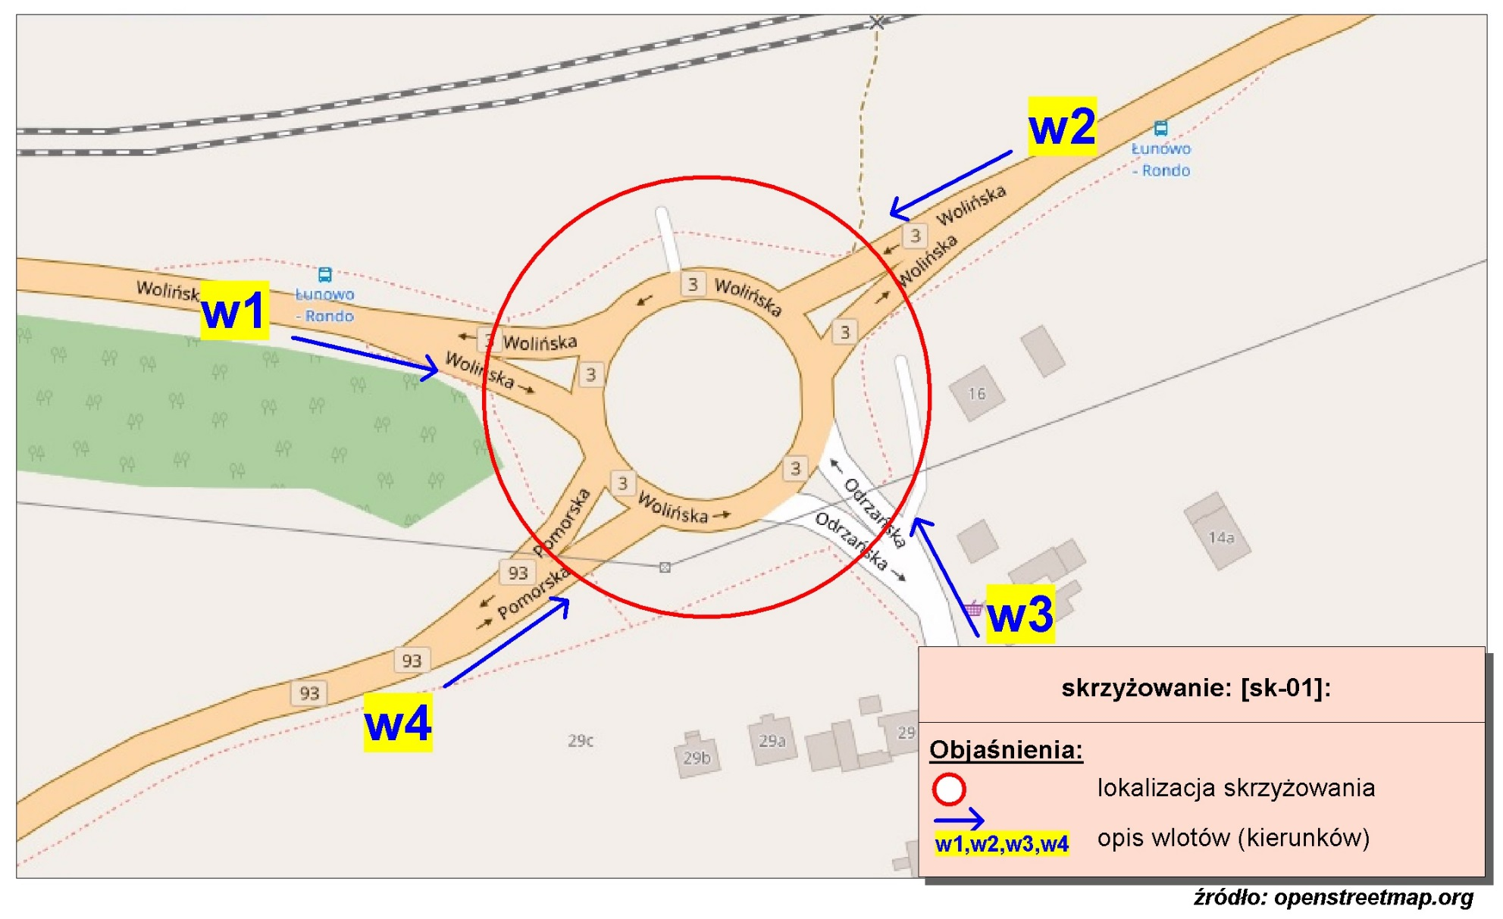
Pomiar ruchu kołowego i pieszego:
Skrzyżowanie rondo ul. Wolińskiej, Odrzańskiej, Pomorskiej

w1-D8
Wlot w1 - rozkład relacji ruchu | - | 7 kwietnia 2018r. (sobota)
 | SL | P | SP | Piesi | Rowerzyści
 | 1 | 132 | 1 | 0 | 0
 | 0 | 73 | 0 | 0 | 0
 | 0 | 52 | 0 | 1 | 0
 | 0 | 34 | 0 | 2 | 0
 | 0 | 35 | 0 | 0 | 0
 | 0 | 111 | 1 | 0 | 0
 | 0 | 199 | 2 | 1 | 0
 | 0 | 413 | 4 | 2 | 0
 | 0 | 148 | 4 | 4 | 1
 | 0 | 128 | 7 | 3 | 1
 | 0 | 156 | 13 | 3 | 0
 | 0 | 240 | 11 | 6 | 0
 | 0 | 188 | 13 | 11 | 0
 | 0 | 174 | 12 | 6 | 0
 | 1 | 131 | 13 | 4 | 0
 | 0 | 166 | 10 | 8 | 0
 | 1 | 149 | 3 | 9 | 0
 | 0 | 256 | 7 | 6 | 0
 | 0 | 145 | 5 | 1 | 1
 | 0 | 104 | 2 | 4 | 0
 | 0 | 217 | 11 | 1 | 0
 | 0 | 111 | 5 | 1 | 0
 | 0 | 51 | 1 | 2 | 0
 | 0 | 79 | 4 | 2 | 0

w2-D8
Wlot w2 - rozkład relacji ruchu | - | 7 kwietnia 2018r. (sobota)
 | SL | P | SP | Piesi | Rowerzyści
 | 0 | 0 | 7 | 18 | 7
 | 0 | 0 | 4 | 10 | 1
 | 0 | 0 | 2 | 6 | 1
 | 1 | 0 | 8 | 7 | 1
 | 0 | 2 | 8 | 13 | 6
 | 0 | 0 | 28 | 50 | 6
 | 0 | 12 | 45 | 130 | 6
 | 0 | 2 | 58 | 122 | 14
 | 2 | 5 | 59 | 81 | 6
 | 2 | 4 | 104 | 148 | 12
 | 4 | 14 | 143 | 242 | 7
 | 1 | 13 | 170 | 274 | 17
 | 5 | 16 | 146 | 174 | 7
 | 0 | 8 | 130 | 142 | 3
 | 3 | 14 | 100 | 156 | 1
 | 0 | 6 | 78 | 138 | 3
 | 1 | 17 | 103 | 149 | 7
 | 0 | 7 | 77 | 183 | 6
 | 1 | 15 | 83 | 226 | 10
 | 2 | 8 | 71 | 355 | 20
 | 1 | 5 | 36 | 338 | 16
 | 1 | 4 | 23 | 254 | 15
 | 1 | 2 | 10 | 85 | 5
 | 1 | 1 | 7 | 34 | 5

w3-D8
Wlot w3 - rozkład relacji ruchu | - | 7 kwietnia 2018r. (sobota)
 | SL | P | SP | Piesi | Rowerzyści
 | 0 | 1 | 0 | 0 | 0
 | 0 | 0 | 0 | 0 | 0
 | 0 | 0 | 0 | 3 | 0
 | 0 | 0 | 0 | 0 | 0
 | 0 | 0 | 0 | 0 | 0
 | 0 | 1 | 3 | 3 | 2
 | 0 | 2 | 18 | 2 | 1
 | 0 | 1 | 6 | 3 | 0
 | 0 | 2 | 9 | 8 | 1
 | 0 | 2 | 6 | 11 | 2
 | 0 | 6 | 13 | 11 | 1
 | 0 | 5 | 10 | 16 | 1
 | 0 | 5 | 4 | 14 | 5
 | 0 | 4 | 3 | 16 | 0
 | 0 | 3 | 4 | 5 | 5
 | 0 | 3 | 6 | 10 | 1
 | 0 | 3 | 6 | 6 | 2
 | 0 | 2 | 2 | 9 | 0
 | 0 | 5 | 6 | 6 | 0
 | 0 | 1 | 9 | 10 | 1
 | 0 | 1 | 8 | 4 | 0
 | 0 | 1 | 1 | 5 | 0
 | 0 | 0 | 1 | 2 | 0
 | 0 | 0 | 0 | 5 | 0

w4-D8
Wlot w4 - rozkład relacji ruchu | - | 7 kwietnia 2018r. (sobota)
 | SL | P | SP | Piesi | Rowerzyści
 | 0 | 0 | 6 | 0 | 0
 | 0 | 0 | 6 | 0 | 0
 | 0 | 0 | 6 | 0 | 0
 | 0 | 1 | 1 | 0 | 0
 | 0 | 0 | 3 | 0 | 0
 | 0 | 3 | 10 | 3 | 1
 | 0 | 2 | 29 | 2 | 0
 | 1 | 2 | 61 | 0 | 0
 | 0 | 2 | 62 | 0 | 3
 | 1 | 2 | 129 | 3 | 2
 | 0 | 4 | 107 | 5 | 0
 | 0 | 3 | 113 | 3 | 1
 | 4 | 10 | 135 | 3 | 2
 | 1 | 4 | 114 | 3 | 0
 | 2 | 4 | 131 | 3 | 0
 | 0 | 1 | 100 | 2 | 1
 | 0 | 8 | 151 | 5 | 0
 | 1 | 2 | 103 | 0 | 1
 | 0 | 4 | 88 | 2 | 0
 | 0 | 2 | 60 | 7 | 0
 | 1 | 5 | 60 | 3 | 0
 | 0 | 1 | 30 | 1 | 0
 | 0 | 3 | 9 | 0 | 0
 | 0 | 1 | 11 | 1 | 0

